Energia
Energian ja veden kulutustiedot

Lämpö [kWh]
Vuosi | tammikuu | helmikuu | maaliskuu | huhtikuu | toukokuu | kesäkuu | heinäkuu | elokuu | syyskuu | lokakuu | marraskuu | joulukuu | Yhteensä | Kulutusta kannattaa seurata kuukausittain. Näin kulutuksia voidaan verrata vastaavaan ajankohtaan eri vuosina. Vertailun avulla voidaan määrittää kulutuksen tavoitetaso sekä havaita kulutuksen kasvu tai seurata tehostamistoimenpiteiden vaikutusta energiankulutukseen.
2021 |  |  |  |  |  |  |  |  |  |  |  |  | 0
2022 |  |  |  |  |  |  |  |  |  |  |  |  | 0
2023 |  |  |  |  |  |  |  |  |  |  |  |  | 0
2024 |  |  |  |  |  |  |  |  |  |  |  |  | 0
2025 |  |  |  |  |  |  |  |  |  |  |  |  | 0
2026 |  |  |  |  |  |  |  |  |  |  |  |  | 0
2027 |  |  |  |  |  |  |  |  |  |  |  |  | 0
2028 |  |  |  |  |  |  |  |  |  |  |  |  | 0
2029 |  |  |  |  |  |  |  |  |  |  |  |  | 0
2030 |  |  |  |  |  |  |  |  |  |  |  |  | 0
Lämmönkulutus
 | 2021 | 2022 | 2023 | 2024 | 2025 | 2026 | 2027 | 2028 | 2029 | 2030
tammikuu
helmikuu
maaliskuu
huhtikuu
toukokuu
kesäkuu
heinäkuu
elokuu
syyskuu
lokakuu
marraskuu
joulukuu

 |  |  |  |  |  |  |  |  |  |  |  |  |  | Suositeltavat sisälämpötilat:
 |  |  |  |  |  |  |  |  |  |  |  |  |  | Oleskelutilat 20-21 °C
 |  |  |  |  |  |  |  |  |  |  |  |  |  | Makuuhuoneet 18-20 °C
 |  |  |  |  |  |  |  |  |  |  |  |  |  | Kylpyhuoneet 22-23 °C
 |  |  |  |  |  |  |  |  |  |  |  |  |  | Tuulikaapit ja porrashuoneet 15-18 °C
 |  |  |  |  |  |  |  |  |  |  |  |  |  | Lämpimät varastot 12 °C
 |  |  |  |  |  |  |  |  |  |  |  |  |  | Autotallit (vähintään) 5 °C

Sähkö [kWh]
Vuosi | tammikuu | helmikuu | maaliskuu | huhtikuu | toukokuu | kesäkuu | heinäkuu | elokuu | syyskuu | lokakuu | marraskuu | joulukuu | Yhteensä | Sähkönkulutuksen äkillinen lisääntyminen voi olla merkki laiterikosta, jonkin laitteen unohtamisesta päälle tai laitteen väärästä asetuksesta. Sähkölämmittäjän sähkönkulutus vaihtelee talvi- ja kesäkuukausien välillä suuresti.
2021 |  |  |  |  |  |  |  |  |  |  |  |  | 0
2022 |  |  |  |  |  |  |  |  |  |  |  |  | 0
2023 |  |  |  |  |  |  |  |  |  |  |  |  | 0
2024 |  |  |  |  |  |  |  |  |  |  |  |  | 0
2025 |  |  |  |  |  |  |  |  |  |  |  |  | 0
2026 |  |  |  |  |  |  |  |  |  |  |  |  | 0
2027 |  |  |  |  |  |  |  |  |  |  |  |  | 0
2028 |  |  |  |  |  |  |  |  |  |  |  |  | 0
2029 |  |  |  |  |  |  |  |  |  |  |  |  | 0
2030 |  |  |  |  |  |  |  |  |  |  |  |  | 0

Sähkönkulutus
 | 2021 | 2022 | 2023 | 2024 | 2025 | 2026 | 2027 | 2028 | 2029 | 2030
tammikuu
helmikuu
maaliskuu
huhtikuu
toukokuu
kesäkuu
heinäkuu
elokuu
syyskuu
lokakuu
marraskuu
joulukuu

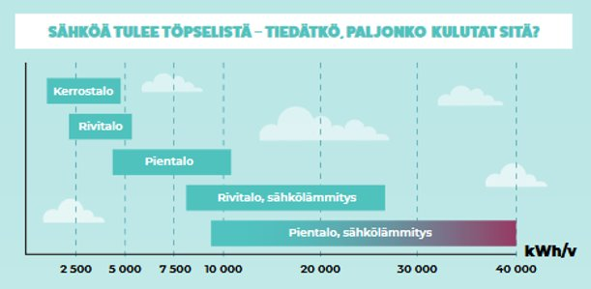

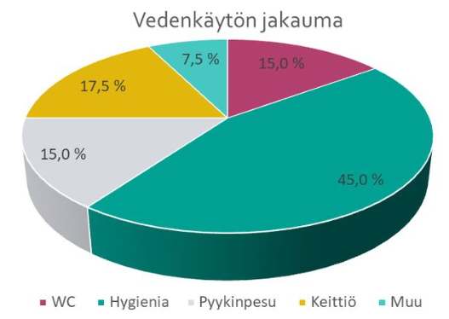
Vesi [m3]
Vuosi | tammikuu | helmikuu | maaliskuu | huhtikuu | toukokuu | kesäkuu | heinäkuu | elokuu | syyskuu | lokakuu | marraskuu | joulukuu | Yhteensä
2021 |  |  |  |  |  |  |  |  |  |  |  |  | 0 | Vedenkulutuksessa on suuria eroja kotitalouksien välillä. Toiset pärjäävät hieman vajaalla 50 litralla vuorokaudessa, kun taas joillakin vettä kuluu vuorokauden mittaan lähemmäs kolmesataa litraa tai ylikin. Suurin osa kotitalouksissa kulutetusta vedestä kuluu hygienian hoitoon. Lämpimän käyttöveden kulutus vaikuttaa myös lämpöenergian kulutukseen.
2022 |  |  |  |  |  |  |  |  |  |  |  |  | 0
2023 |  |  |  |  |  |  |  |  |  |  |  |  | 0
2024 |  |  |  |  |  |  |  |  |  |  |  |  | 0
2025 |  |  |  |  |  |  |  |  |  |  |  |  | 0
2026 |  |  |  |  |  |  |  |  |  |  |  |  | 0
2027 |  |  |  |  |  |  |  |  |  |  |  |  | 0
2028 |  |  |  |  |  |  |  |  |  |  |  |  | 0
2029 |  |  |  |  |  |  |  |  |  |  |  |  | 0
2030 |  |  |  |  |  |  |  |  |  |  |  |  | 0

Vedenkulutus
 | 2021 | 2022 | 2023 | 2024 | 2025 | 2026 | 2027 | 2028 | 2029 | 2030
tammikuu
helmikuu
maaliskuu
huhtikuu
toukokuu
kesäkuu
heinäkuu
elokuu
syyskuu
lokakuu
marraskuu
joulukuu
 |  |  |  |  |  |  |  |  |  |  |  |  |  | Syötä kotitaloutesi henkilömäärä ja ohjelma laskee keskimääräisen veden kulutuksen vuosittain

 |  |  |  |  |  |  |  |  |  |  |  |  |  | Henkilöitä taloudessa
 |  |  |  |  |  |  |  |  |  |  |  |  |  |  |  | Motivan ja työtehoseuran Kestävä veden käyttö -projektin kyselytutkimuksen mukainen vedenkulutuksen määrän jakautuminen kotitalouksissa vuonna 2020
 |  |  |  |  |  |  |  |  |  |  |  |  |  | Keskimääräinen vedenkulutus vuorokaudessa
 |  |  |  |  |  |  |  |  |  |  |  |  |  | 2021 | l/hlö/vrk
 |  |  |  |  |  |  |  |  |  |  |  |  |  | 2022 | l/hlö/vrk
 |  |  |  |  |  |  |  |  |  |  |  |  |  | 2023 | l/hlö/vrk | Litraa henkilöä kohden vuorokaudessa | Prosenttiosuus
 |  |  |  |  |  |  |  |  |  |  |  |  |  | 2024 | l/hlö/vrk | alle 50 l/hlö/vrk | 7
 |  |  |  |  |  |  |  |  |  |  |  |  |  | 2025 | l/hlö/vrk | 50-99 l/hlö/vrk | 41.8
 |  |  |  |  |  |  |  |  |  |  |  |  |  | 2026 | l/hlö/vrk | 100-149 l/hlö/vrk | 34.7
 |  |  |  |  |  |  |  |  |  |  |  |  |  | 2027 | l/hlö/vrk | 150-199 l/hlö/vrk | 11
 |  |  |  |  |  |  |  |  |  |  |  |  |  | 2028 | l/hlö/vrk | 200-299 l7hlö/vrk | 4
 |  |  |  |  |  |  |  |  |  |  |  |  |  | 2029 | l/hlö/vrk | 300 l/hlö/vrk tai enemmän | 1.5
 |  |  |  |  |  |  |  |  |  |  |  |  |  | 2030 | l/hlö/vrk

Vuosihuolto
 | Vuosihuoltokalenteri

 |  | 2023 | 2024 | 2025 | 2026 | 2027 | 2028 | 2029 | 2030 | 2031 | 2032 | 2033
KEVÄT | Ilmanvaihdon toiminnan tarkkailu |  |  |  |  |  |  |  |  |  |  |  | Vuosihuoltokalenteriin merkitään vuosittain tehdyt huoltotoimenpiteet. Voit myös lisätä listaan omia huoltotoimenpiteitä. Seurannan avulla voit huomata myös, jos joku toimenpide jää useana vuonna tekemättä. Voit suorittaa huoltotoimia milloin vain ja merkata ne taulukkoon. Taulukossa esitetyt ajankohdat ovat viitteellisiä.
 | Lämmityksen kesäsulku kiinni / lämmityksen sulkeminen kesäksi
 | Ilmanvaihdon venttiilien/ -koneen kesäasetukset ja asetusarvot
 | Ilmanvaihtokoneen ja ilmanvaihtoventtiilien puhdistus ja suodattimien vaihto
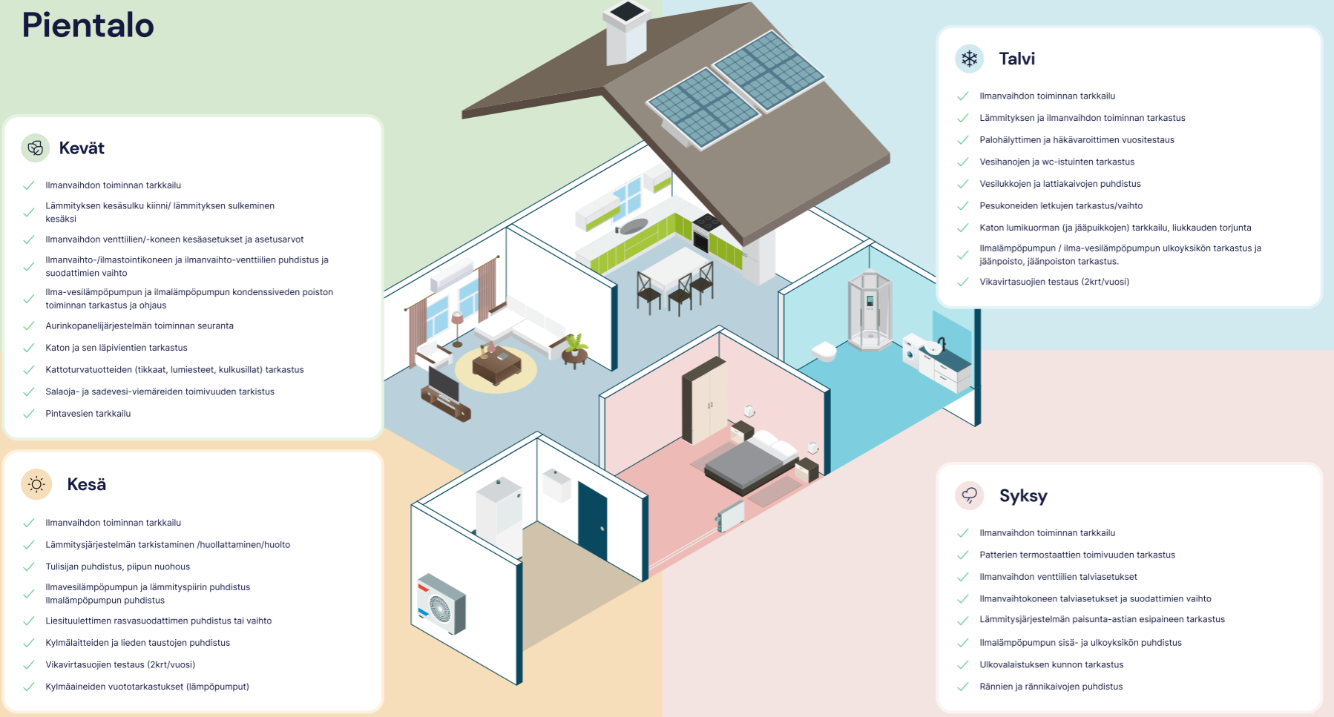
 | Lämpöpumppujen kondenssiveden poiston toiminnan tarkastus ja ohjaus
 | Aurinkopaneelijärjestelmän toiminnan seuranta
 | Katon ja sen läpivientien tarkastus
 | Kattoturvatuotteiden (tikkaat, lumiesteet, kulkusillat) tarkastus
 | Salaoja- ja sadevesiviemäreiden toimivuuden tarkastus
 | Pintavesien tarkkailu

KESÄ | Ilmanvaihdon toiminnan tarkkailu
 | Lämmitysjärjestelmän tarkistaminen / huollattaminen / huolto
 | Tulisijan puhdistus, piipun nuohous
 | Lämpöpumppujen puhdistus (myös lämmityspiiri)
 | Liesituulettimen rasvasuodattimen puhdistus ja vaihto
 | Kylmälaitteiden ja lieden taustojen puhdistus
 | Vikavirtasuojien testaus (2 krt / vuosi)

SYKSY | Ilmanvaihdon toiminnan tarkkailu
 | Patterien termostaattien toimivuuden tarkastus
 | Ilmanvaihdon venttiilien talviasetukset
 | Ilmanvaihtokoneen talviasetukset ja suodattimien vaihdot
 | Lammitysjärjestelmien paisunta-astian esipaineen tarkistus
 | Ilmalämpöpumpun sisä- ja ulkoyksikön puhdistus
 | Ulkovalaistuksen kunnon tarkastus
 | Rännien ja rännikaivojen puhdistus

TALVI | Ilmanvaihdon toiminnan tarkkailu
 | Lämmityksen ja ilmanvaihdon toiminnan tarkastus
 | Palohälyttimen ja häkävaroittimen vuositestaus
 | Vesihanojen ja WC-istuinten kunnon tarkastus
 | Vesilukkojen ja lattiakaivojen puhdistus
 | Pesukoneiden letkujen tarkastus/vaihto
 | Katon lumikuorman (ja jääpuikkojen) tarkkailu, liukkauden torjunta
 | Lämpöpumppujen ulkoyksiköiden tarkastus ja jäänpoisto
 | Vikavirtasuojien testaus (2 krt / vuosi)

Lisätietoja
Lisätietoja

Voit tuoda tälle lisätietoja-välilehdelle muita kiinteistöön liittyviä dokumentteja ja valokuvia, kuten paikantamispiirrustuksia, taloteknisten laitteiden tavoitearvoja ja käyttöaikatauluja, hoito-, huolto- ja poikkeustilanneohjeita, laitteiden käyttöohjeita ja takuutodistuksia sekä muita rakentamiseen liittyviä ja viranomaisasiakirjoja.
Paikantamispiirustuksista tänne voidaan lisätä kopiot pohja- ja tonttipiirustuksista, ja alkuperäiset arkistoidaan. Mikäli alkuperäisiä piirustuksia ei ole saatavilla, paikantamispiirustukset voidaan luonnostella itse. Tavoitearvojen ja käyttöaikataulujen osalta voidaan merkitä sisäilman ja käyttöveden tavoitelämpötilat sekä järjestelmien käyttötiedot. Hoito- ja huolto-ohjeet voidaan koota tälle välilehdelle kattamaan pientalon yleisempien järjestelmien ja laitteiden hoito-, huolto ja kunnossapito-ohjeet. Poikkeustilanneohjeet sisältävät ohjeet poikkeuksellisten tilanteiden varalta. Poikkeustilanteita voivat olla esimerkiksi vesijohtovuodot, vesijohtojen jäätyminen, viemärien tukkeutumiset ja kovat pakkaset. Käyttöohjeet ja takuutodistukset, jotka liittyvät kiinteistönpitoon ja rakentamiseen, voidaan myös tuoda tänne. Jos käyttöohjeita ei ole enää saatavilla, niitä voi tiedustella valmistajalta.
Tämän välilehden alle voidaan myös liittää kiinteistön muut asiakirjat, kuten rakentamiseen liittyvät asiakirjat ja viranomaisasiakirjat. Voit lisätä uusia ohjeita ja dokumenttejä tarpeesi mukaan ja liittää hyperlinkkejä suoraan asiakirjoihin tai verkkosivustoihin, joista löytyy lisätietoja.

